Plantilla Financiera
 |  | PLANTILLA FINANCIERA DE GASTOS
INDICACIÓN:LOS NÚMEROS DE LA FILA C: MONTO MENSUAL SON PARA EJEMPLIFICAR, LLENALOS SEGÚN TUS GASTOS MENSUALES
 | B: Concepto | C: Monto Mensual | D: Total Mensual | E: x12 = | F: Total Anual
 | Gastos Fijos no Comerciales
 | Pagos de alquiler o hipotecas |  |  |  | $0.00
 | Servicios (gas, luz, agua, teléfono, celular, internet) |  |  |  | $0.00
 | Seguro Casa y auto |  |  |  | $0.00
 | Impuesto predial |  |  |  | $0.00
 | Seguro de Vida y Gastos Médicos |  |  |  | $0.00
 | Colegiaturas y Gastos Escolares |  |  |  | $0.00
 | Servicio Doméstico |  |  |  | $0.00
 | Gasolina |  |  |  | $0.00
 | Arreglo Personal |  |  |  | $0.00
 | Otros |  |  |  | $0.00
 | Alimentos y Despensa |  |  |  | $0.00
 | Vestido |  |  |  | $0.00
 | Tintorería |  |  |  | $0.00
 | Comidas fuera del hogar (no comerciales) |  |  |  | $0.00
 | Subtotal Gastos Fijos (Mensual) |  |  |  | $0.00
 | Gastos de Subsistencia |  |  |  | $0.00
 | Comidas fuera del hogar (no comerciales) |  |  |  | $0.00
 | Transporte Público |  |  |  | $0.00
 | Gastos médicos, doctores, dentista, medicinas |  |  |  | $0.00
 | Estacionamiento o Arrendamiento de auto |  |  |  | $0.00
 | Mantenimiento Auto/Moto |  |  |  | $0.00
 | Tenencias, Verificaciones, Tag |  |  |  | $0.00
 | Otros |  |  |  | $0.00
 | Subtotal Gastos Subsistencia (Mensual) |  | #NAME? |  | $0.00
 | Gastos Comerciales
 | Renta de Oficina o Bodega de negocio |  |  |  | $0.00
 | Promoción de ventas, publicidad, redes sociales |  |  |  | $0.00
 | Teléfono Comercial, Zoom, Paquetería (office) |  |  |  | $0.00
 | Paquetería y Mensajería |  |  |  | $0.00
 | Gastos de representación y comida con clientes |  |  |  | $0.00
 | Staff Administrativo (contador, asistente, secretaria) |  |  |  | $0.00
 | Capacitación |  |  |  | $0.00
 | Obligaciones del negocio (IMSS, SAT) |  |  |  | $0.00
 | Equipo de Cómputo |  |  |  | $0.00
 | Suministros y Papelería |  |  |  | $0.00
 | Otros |  |  |  | $0.00
 | Subtotal Gastos Comerciales (Mensual) |  | #NAME? |  | $0.00
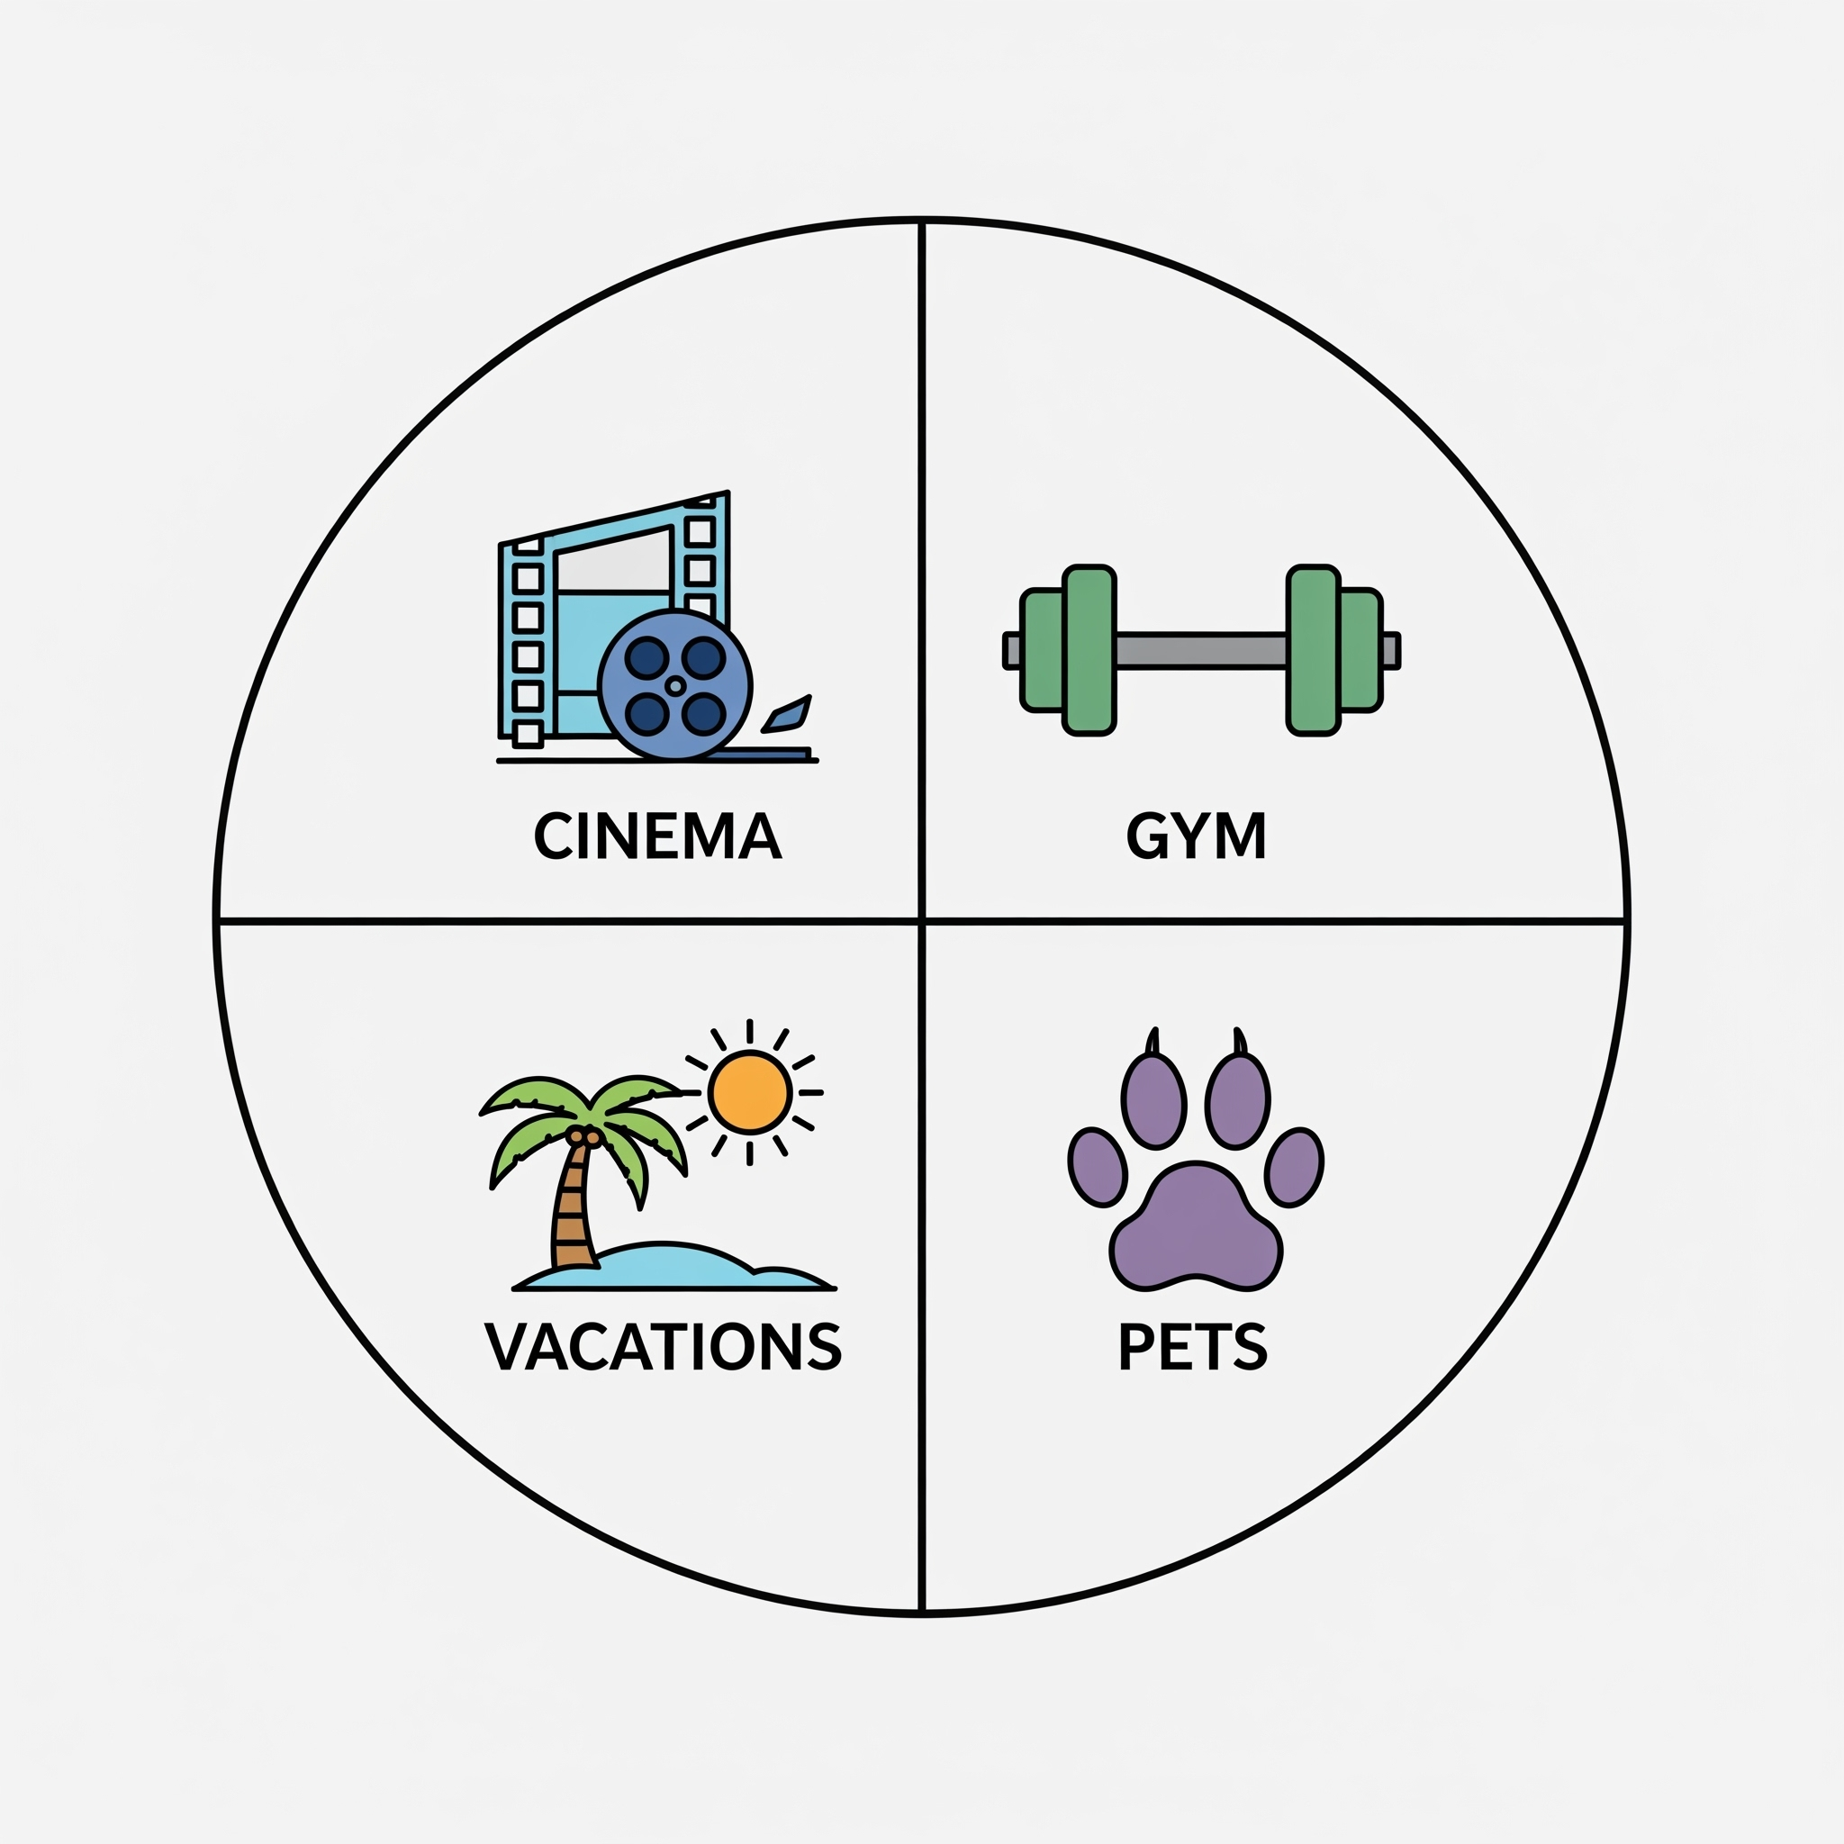 | Gastos Varios
 | Donativos |  |  |  | $0.00
 | Recreación (Cine, Teatro, Museos, Ferias) |  |  |  | $0.00
 | Membresías (Clubes, Gym, actividades deportivas) |  |  |  | $0.00
 | Obsequios Familiares |  |  |  | $0.00
 | Vacaciones |  |  |  | $0.00
 | Mascotas |  |  |  | $0.00
 | Otros |  |  |  | $0.00
 | Subtotal Gastos Varios (Mensual) |  | #NAME? |  | $0.00
 | Ahorros y Fondos
 | Plan de Retiro |  |  |  | $0.00
 | Seguros de Ahorro |  |  |  | $0.00
 | Inversiones y Cuentas de Ahorro |  |  |  | $0.00
 | Reducción de Deudas |  |  |  | $0.00
 | Otros |  |  |  | $0.00
 | Subtotal Ahorros y Fondos (Mensual) |  | #NAME? |  | $0.00

